상품제안서
헬프맨 유니버스 초고속 여행용 어댑터/충전케이블세트 | 상품코드: F24425

 |  |  |  |  |  |  | 02-412-0044 | www.easy1.co.kr
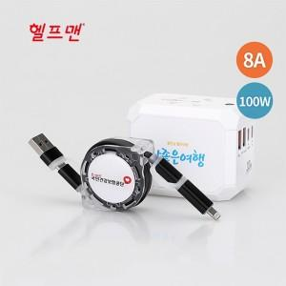

【상세/제작정보】 | *색상: 어댑터-화이트(단일색상) / 케이블-블랙,오렌지,그린 *인쇄옵션: 레이저인쇄, UV칼라인쇄(어댑터) / 에폭시인쇄(케이블)

【인쇄/포장옵션】 | 레이저, 에폭시, 풀칼라 / 포장지포장

【공급단가】 | 수량 | 50~ | 100~ | 500~ | 1,000~ | 2,000~
*VAT별도 | 단가 | 34,320원 | 33,790원 | 33,000원 | 31,680원 | 30,360원

【상품 URL】 | https://dev.easy1.co.kr:443/src/goods_detail.php?gdno=24425

